MAD_Calculado
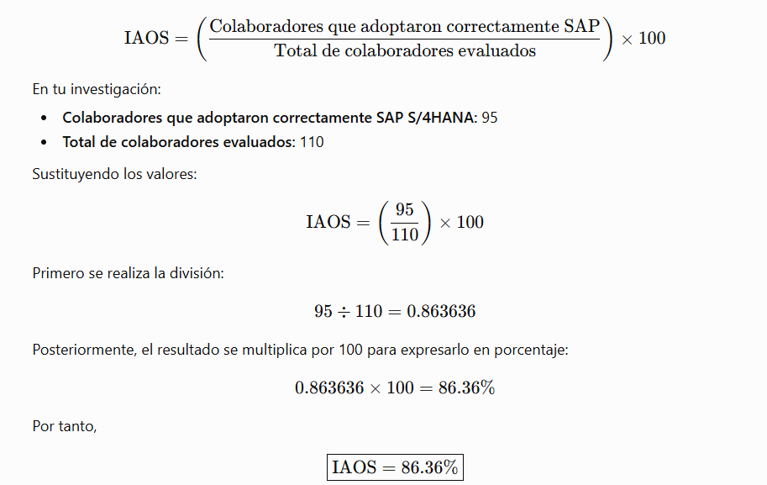
Concepto | Resultado
Grano | 1 colaborador operativo capacitado
Numerador | 95
Denominador | 110
IAOS | 86.36%
Meta | >=85%
Refutación | <=60%
Conclusión | HIPÓTESIS CONFIRMADA
Variables MAD | employee_id, department_name, training_hours_practical, training_score, training_completion_status, sap_error_count, erp_adoption_score, adoption_status

